УСИЛЕННЫЙ КАРНИЗ
УСИЛЕННЫЙ Струнный карниз
Материал: металл. Монтажный комплект прилагается. Страна-производитель Китай.
Артикул | Наименование товара | Фото | Цвет | Штрих-код | Цена в руб. с НДС за 1 шт.
1178300 | Струнный карниз, 3 м, арт.1178300 | 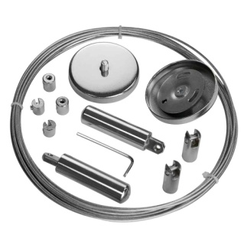 Chrome | Хром | 4690617238628 | 858
1178400 | Струнный карниз, 4 м, арт.1178400 |  Chrome | Хром | 4690617238635 | 897
1178001 | Дополнительный опорный кронштейн для струнного карниза, 1 шт., арт.1178001 | 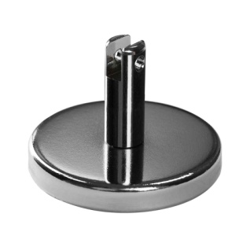 Chrome | Хром | 4690617238642 | 273 | Временно недоступно
1178002 | Крючки-зажимы для штор, 30 шт., хром, арт.1178002 | 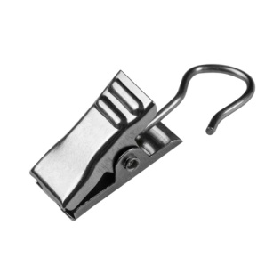 | Хром | 4690617238659 | 315
1178004 | Крючки-зажимы для штор, 30 шт., латунь, арт.1178004 | 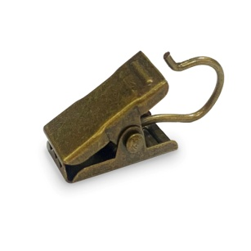 | Латунь | 4690617335051 | 315
1178003 | Крючки для струнного карниза, 30 шт., арт.1178003 | 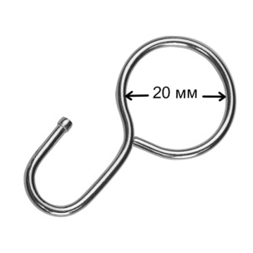 Chrome | Хром | 4690617238666 | 386

СТРУННЫЙ КАРНИЗ
Карниз струнный
Материал: металл. Монтажный комплект прилагается. Страна-производитель Китай.
Артикул | Наименование товара | Фото | Цвет | Штрих-код | Трансп. упак. 50шт. | Цена в руб. с НДС за 1 шт.
2278300 | Карниз струнный, 3 м, арт.2278300 | 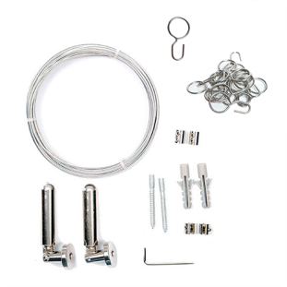 | ХРОМ | 4690617309939 | 14690617309936 | 644
2278400 | Карниз струнный, 4 м, арт.2278400 |  | ХРОМ | 4690617309946 | 14690617309943 | 703

